概要と使い方
Ⅰ | 概要
 |  | CS_CalculatorはWPFのViewに読み音で使用するDLLです

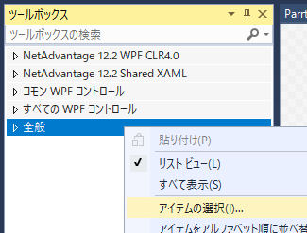
Ⅱ | 組み込み方
 | ① | CS_Calculator.zipを解凍

 | ② | WPFのプロジェクトでコントロールを組み込むXAMLを開く

 | ③ | ツールボックスで「全般」を選択して右クリック
 |  | 「アイテムの選択」ダイアログを開く

 | ④ | 「ツールボックスアイテムの選択」ダイアログで
 |  | 「参照」ボタンをクリック
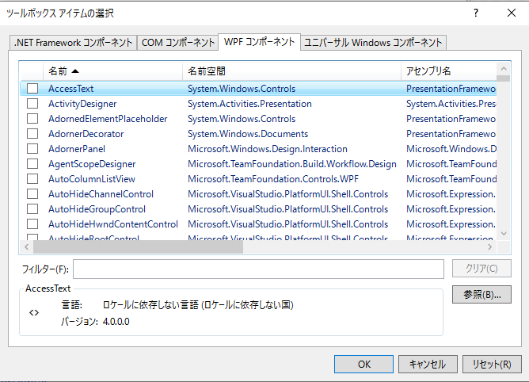

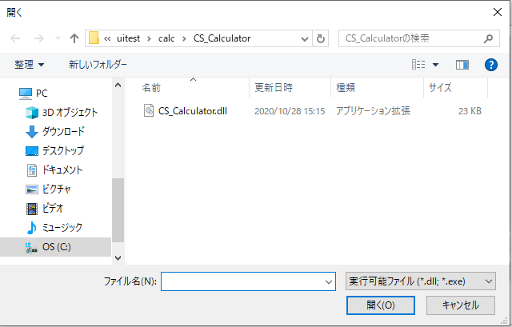
 | ⑤ | 解凍した「CS_Calculator」フォルダの中から
 |  | 「CS_Calculator.ｄｌｌ」を選択し
 |  | 「開く」ボタンをクリック

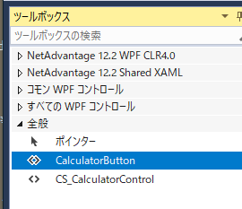
 | ⑥ | ツールボックスの「全般」に
 |  | CS_CalculatorControlと
 |  | CalculatorButtonが追加されます。

 |  | CS_CalculatorControlが電卓の本体で
 |  | ダイアログなどのViewに読み込ませて使用します

 |  | CalculatorButtonはCS_CalculatorControlを
 |  | ダイアログに組み込んで表示し、
 |  | このボタンのクラス変数に電卓の計算結果を
 |  | 指定します

Ⅲ | XAMLへの組み込み

 | ① | Viewの基底クラスへassemblyを指定

 |  | <Window や<UserControl タグに

 |  | xmlns:cs_calculator="clr-namespace:CS_Calculator;assembly=CS_Calculator"

 |  | を追記

 | ② | Viewへの配置

 |  | 1) | 電卓で計算した結果
 |  |  | <TextBox x:Name="Bt2Tbox"
 |  |  |  |  |  | Width="{Binding ElementName=CalcTexWidth}"
 |  |  |  |  |  | FontSize="{Binding ElementName=CalcTextFontSize}"
 |  |  |  |  |  | Text="{Binding CalcResult ,Mode=TwoWay}"/>
 |  | 2) | 電卓を表示するボタン
 |  |  | ⅰ) | TargetTextBoxに計算結果を書き写すフィールドを指定
 |  |  | ⅱ) | ViewTitleはダイヤログタイトルで指定しなければフィールド名を表示-->
 |  |  | <CS_Calculator:CalculatorButton x:Name="CalcCallBt"
 |  |  |  |  | TargetTextBox="{Binding ElementName=Bt2Tbox}"
 |  |  |  |  | ViewTitle="{Binding ElementName=CalcTextDLogTitol}"/>

 |  | 名称は「CalcCallBt」とします
 |  | <cs_calculator:CalculatorButton x:Name="CalcCallBt" />

Ⅳ | ViewModelからの使用

 | ①

※ | 起動画面を変更する場合は
 | App.xamlの<Application タグで
 | StartupUri="Views/ParrtsTestView.xaml"
 | などに変更

電卓の使い方
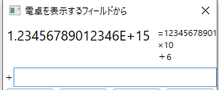
組み込みサンプル：CalcTest
1
2
3
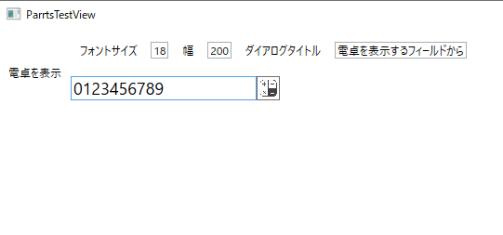
 | CalcTestをビルドすると
 | 左の様な画面が表示されます
 | ・ | 一番上の行はこのページと表示されるダイアログのタイトル設定です
 |  |  | ① | フォントサイズ： 計算結果を戻すフィールドのフォントサイズ

 |  |  | ② | 幅： 計算結果を戻すフィールドの幅

5
 |  |  | ③ | ダイアログタイトル： 表示されるダイアログのタイトル
4
 | ・ | 二番目の行が電卓Dllの組み込みサンプルです
 |  |  | ④ | 計算結果を戻すフィールド

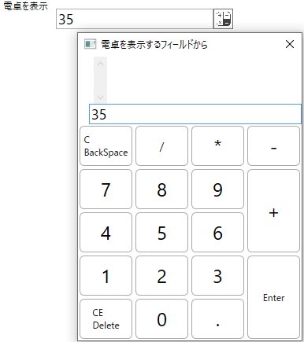
 |  |  | ⑤ | 電卓を表示するボタン
 |  |  |  | クリックするとダイアログで電卓を表示します

 |  |  | ⑥ | 電卓の入力枠
 |  |  |  | 表示の初期値は④計算結果を戻すフィールドに
 |  |  |  | 入力されていた値が転記されます

6
 |  |  | ⑦ | C（BackSpace）
 |  |  |  |  | 入力している数値を一文字づつ消去し
 |  |  |  |  | 入力値を全て消去したら、前の確定値を
7
 |  |  |  |  | 入力枠に順次読出し、最後の確定値を消去
 |  |  |  |  | しきるまで一文字消去を続けます
8
 |  |  | ⑧ | CE（Delete）
 |  |  |  |  | 入力されている値、確定値、計算結果を
 |  |  |  |  | 全て消去します

 |  |  | ⑨ | Enter
 |  |  |  |  | その時点の入力値が有れば
 |  |  |  |  | 設定された演算子で計算結果を演算し
 |  |  |  |  | 入力値を消去します

 |  |  |  |  | 入力値が無くなった時点で再度Enterを押下すると
 |  |  |  |  | 電卓ダイアログを閉じて
 |  |  |  |  | それまでの計算結果を元のフィールドに書込みます

9
 |  |  |  | ※ | 一般的な電卓では計算結果に対し
 |  |  |  |  | 最後に指定された演算子で最終入力値の
 |  |  |  |  | 演算を繰り返しますが電卓Dllは入力補助ですので
 |  |  |  |  | マウスでクローズボタンを操作する煩わしさを回避する事を優先しました

 |  |  | その他のキーはNumパッドも含め数値と小数点（ピリオド）
 |  |  | 四則演算子はキーフェイスに該当する物が入力されます

7
 | 表示例
 |  | 以下の手順で入力した様子で説明していない部分を補足します
11
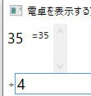
 |  | 1) | 表示前に④の入力値を３５にします
 |  | 2) | ⑤電卓を表示するボタンをクリック
 |  | 3) | 「/」を入力
10
 |  |  | この時点で入力枠に有った値を⑩計算結果と⑪計算経過に加えます
 |  |  | 入力した「/」は⑫演算子枠に表示されます

 |  | 4) | 続いて「4」を入力すると入力枠に「４」が入力されます
12

 |  | 5) | 次の演算子「-」を入力した時点でその時点の計算結果に
 |  |  | 前に指定されていた演算子で35/4＝8.75を算出し
 |  |  | 演算子「-」と確定値「4」をペアで記憶します

 |  | 続けて
 |  | 6) | 「3」「+」 |  |  | 7) | 「789」「-」 | 8) | 「456」「*」

 |  | 9) | 「1234567890」「Enter」

 |  | 10) | 「BackSpace」の押下で最後に入力した「1234567890」と
 |  |  | 演算子をそれぞれの枠に戻し
 |  |  | 演算結果も入力枠に差し戻した値で逆算します

 |  | 11) | 「BackSpace」を5回押下
 |  |  |  | 押下した回数分、入力文字を消去

12

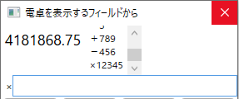
 |  | 12) | 「Enter」を押下すると
 |  |  | 計算結果「338.75」に対して
 |  |  | 編集後の入力値「12345」を積算します

 |  |  | 入力枠は空白になっていますので
 |  |  | 再度「Enter」の押下で計算結果をViewの指定フィールドに書込みます

 | 注記
 |  | 数値はdoubleで保持していますので
 |  | 入力、計算結果が16桁を超えると指数表示となり
 |  | 計算結果に対する演算の繰り返しでは
 |  | 桁あふれで計算に狂いが生じます
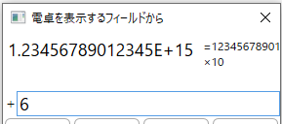
 |  | その誤差を含んだ結果に次の入力で演算を繰り返すと
 |  | 誤差の累積が増大します

 |  | 対策として電卓Dllでは
 |  | 「Enter」や四則演算子を入力するごとに演算子と確定値を記録し、
 |  | 計算結果の誤差を最小化します

